分组依据
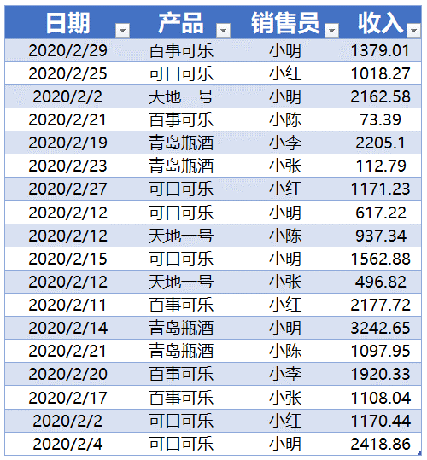
 | 汇总表单

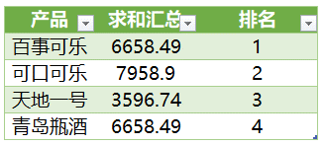
 | 排名
 |  | TEXTJOIN

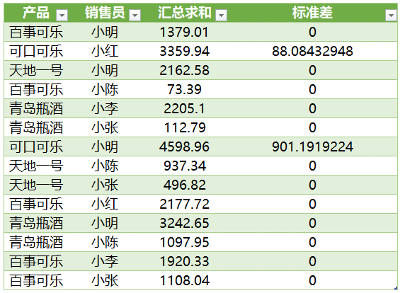
 | 分类汇总

PowerQuery第八章-----分组依据

